Акторы
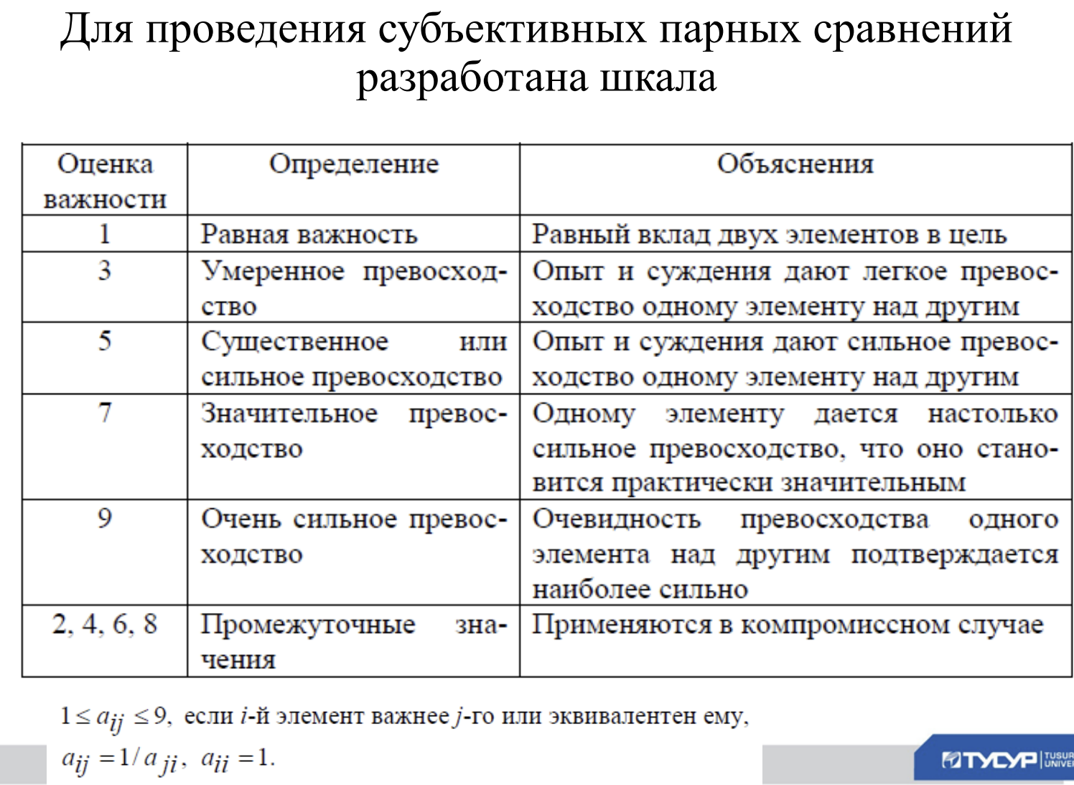
Акторы | Деканат | Студент | Администрация | Оценки компонент собственного вектора | Нормализованные оценки вектора приоритета | На данной вкладке необходимо осуществить парное сравнение важности акторов для лица принимающего решение (декан), найти нормализованные оценки вектора приоритета, индекс согласованности. В первые ячейки уже введены формулы. В остальные (выделенные жёлтым) их нужно ввести.
Деканат | 1 | 0.17 | 2 | 0.6979532047 | 0.1436705513
Студент | 6 | 1 | 9 | 3.77976315 | 0.7780473701
Администрация | 0.5 | 0.11 | 1 | 0.3802952461 | 0.07828207863
 |  |  | Сумма | 4.8580116 | Глобальные приоритеты

Сумма по столбцам | 7.5 | 1.28 | 12 | Lmax
Произведение суммы по столбцам и нормализованной оценки вектора приоритета | 1.077529134 | 0.9959006337 | 0.9393849435 | 3.012814712

Ис | 0.0064074 |  | ОС | 1.10471653

 |  |  | Индекс огласованности матрицы для данного случая: | 0.58

